Схема
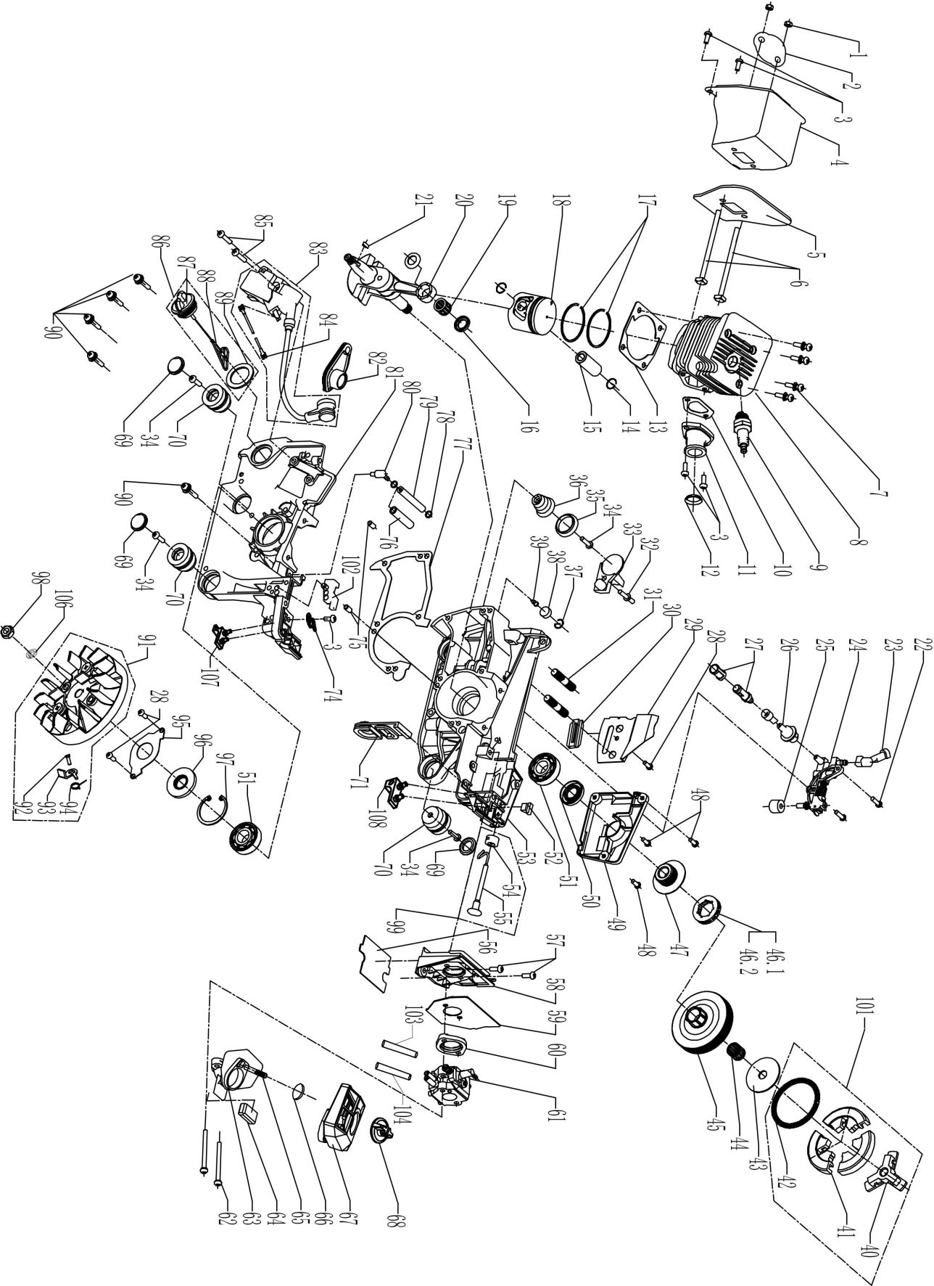
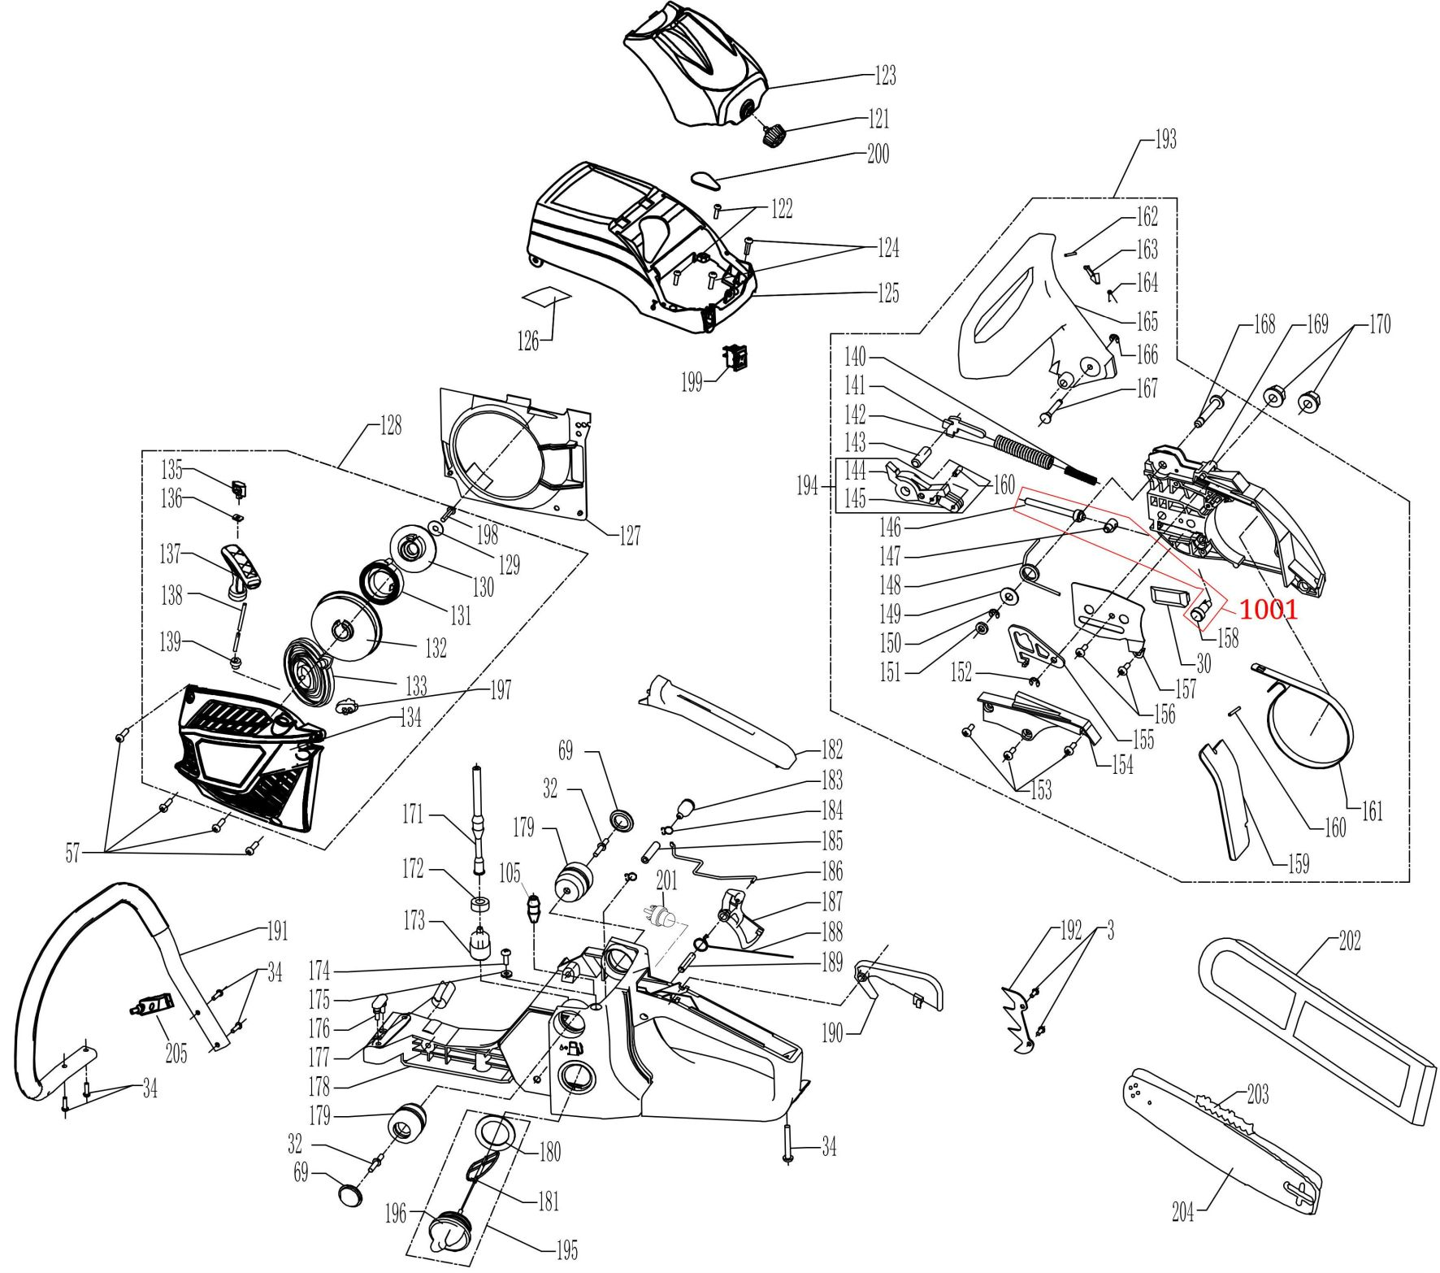
 |  |  | Номенклатурный перечень деталей |  |  |  | 2025-12-03
 |  |  | Spare parts list |  |  |  | Действителен с / Valid from
FT3103 |  | FT3103 Цепная бензопила 554 XP (54сс, 18'', ERGO Start) |  |  |  | Артикул изделия | 3103
 |  |  |  |  |  | Product ID

Номер на схеме | FELISATTI |  | WELEE |  | Разборная схема |  | Штрихкод
 | Артикул | Наименование детали | Spare part ID | Name of the spare part | Характеристика | Количество
Drawing number |  |  |  |  | Technical parameters | pcs per unit | Barcode
1 | 3103.00010106 | Гайка глушителя | 5020105001 | MUFFLER NUT |  | 2 | 2000000011417
2 | 3103.00020160 | Пластина | 4006003101 | SPACER PLATE |  | 1 | 2000000011424
3 | 3103.00030106 | Винт М5. L=12 мм | 5010605121 | 5CREW M5X12 |  | 7 | 2000000011431
4 | 3103.00040044 | Глушитель | 4006001206 | MUFFLER |  | 1 | 2000000011448
5 | 3103.00050182 | Прокладка | 490000130241 | 5800GASKET |  | 1 | 2000000011455
6 | 3103.00060106 | Винт М5. L=87 мм | 5011605871 | SCREW M5X87 |  | 2 | 2000000011462
7 | 3103.00070106 | Винт М5. L=20 мм | 5011605202 | SCREW M5X20 |  | 4 | 2000000011479
8 | 3103.00080273 | Цилиндр D45,2 мм | 4002001135 | CYLINDER 5566 |  | 1 | 2000000011486
9 | 3103.00090222 | Свеча зажигания | 4009004105 | SPARK PLUG (L7T） |  | 1 | 2000000011493
10 | 3103.00100182 | Прокладка впускного патрубка | 4019004101 | PIPE GASKET |  | 1 | 2000000011509
11 | 3103.00110150 | Впускной патрубок | 4005002303 | INLET PIPE |  | 1 | 2000000011516
12 | 3103.00120097 | Уплотнительное кольцо впускного патрубка | 4005004101 | INLET PIPE GUIDE |  | 1 | 2000000011523
13 | 3103.00130182 | Прокладка цилиндра | 4019002116 | CYLINDER GASKET |  | 1 | 2000000011530
14 | 3103.00140098 | Стопорное кольцо поршневого пальца | 4004004104 | C1RCLIP |  | 2 | 2000000011547
15 | 3103.00150175 | Поршневой палец | 4004003105 | PISTON PIN |  | 1 | 2000000011554
16 | 3103.00160281 | Шайба D18*3,1 | 4004005101 | WASHER Φ18X3.1 |  | 2 | 2000000011561
17 | 3103.00170174 | Поршневое кольцо D45,2 мм | 4004002104 | PISTON RING Φ45.2 |  | 2 | 2000000011578
18 | 3103.00180173 | Поршень D45,2 мм | 4004001306 | PISTON Φ45.2 |  | 1 | 2000000011585
19 | 3103.00190169 | Подшипник поршневого пальца игольчатый | 5080911151 | NEEDLE BEARING |  | 1 | 2000000011592
20 | 3103.00200283 | Коленвал в сборе с шатуном | 4003001205 | CRANKSHAFT COMP |  | 1 | 2000000011608
21 | 3103.00210302 | Шпонка коленвала сегментная 3*3,7*10 мм | 5060103101 | 3.0X3.7X10 KEY |  | 1 | 2000000011615
22 | 3103.00220106 | Винт М4. L=15 мм | 5010604151 | SCREW M4X15 |  | 2 | 2000000011622
23 | 3103.00230259 | Маслоподающая трубка | 4014005102 | O]L PUMP PIPE(O) |  | 1 | 2000000011639
24 | 3103.00240124 | Масляный насос | 4014001202 | OIL FILTER ASS'Y |  | 1 | 2000000011646
25 | 3103.00250192 | Пыльник натяжного винта маслянного насоса | 4014016102 | SEALED SPONGE |  | 1 | 2000000011653
26 | 3103.00260259 | Маслоприемная трубка | 4014004102 | 0]L PUMP PIPE(1) |  | 1 | 2000000011660
27 | 3103.00270266 | Масляный фильтр в сборе | 4014002202 | O]L FILTER ASS'Y |  | 1 | 2000000011677
28 | 3103.00280106 | Винт М4. L=6 мм | 5010604061 | SCREW M4X6 |  | 3 | 2000000011684
29 | 3103.00290134 | Направляющая пластина | 4014008101 | OIL GUIDE PLATE |  | 1 | 2000000011691
30 | 3103.00300134 | Направляющая цепи | 3001046101 | CHAIN GUIDE |  | 2 | 2000000011707
31 | 3103.00310300 | Шпилька М8*26 | 5030308261 | STUD M8X26 |  | 2 | 2000000011714
32 | 3103.00320106 | Винт М5. L=14 мм | 5011605141 | SCREW M5 X14 |  | 3 | 2000000011721
33 | 3103.00330118 | Ловитель цепи | 3001064104 | CHAIN CATCHER |  | 1 | 2000000011738
34 | 3103.00340106 | Саморез ST4,8*16 мм | 5010548162 | SCREW ST4.8X16 |  | 9 | 2000000011745
35 | 3103.00350142 | Опора пружины | 3001064103 | SPRING SEAT |  | 1 | 2000000011752
36 | 3103.00360188 | Пружина | 4013001103 | SPRING |  | 1 | 2000000011769
37 | 3103.00370098 | Стопорное кольцо сапуна | 4014015101 | CIRCLIP |  | 1 | 2000000011776
38 | 3103.00380266 | Фильтр сапуна | 4014016101 | SPONGE |  | 1 | 2000000011783
39 | 3103.00390332 | Сапун | 4014010101 | BREATHER VALVE |  | 1 | 2000000011790
40 | 3103.00400134 | Направляющая кулачкового узла | 4010002102 | WEDGE BRACKET |  | 1 | 2000000011806
41 | 3103.00410112 | Кулачок сцепления | 4010001102 | CLUTCH WEDGE |  | 3 | 2000000011813
42 | 3103.00420188 | Пружина сцепления | 4010003102 | CLUTCH SPRING |  | 1 | 2000000011820
43 | 3103.00430281 | Шайба | 4010005102 | CLUTCH WASHER |  | 1 | 2000000011837
44 | 3103.00440169 | Подшипник игольчатый | 5080812151 | NEEDLE BEARINC |  | 1 | 2000000011844
45 | 3103.00450274 | Чашка сцепления | 4010004314 | CLUTCH DRUM |  | 1 | 2000000011851
46.1 | 3103.04610333 | Приводная звезда цепи 0,325'', 7-зуб. | 4010007108 | SPROCKET 325-7 |  | 1 | 2000000020204
47 | 3103.00470284 | Шестерня масляного насоса | 4014006302 | OIL PUMP WORM |  | 1 | 2000000011875
48 | 3103.00480106 | Винт М4. L=10 мм | 5010604102 | SCREW M4X10 |  | 3 | 2000000011882
49 | 3103.00490110 | Крышка масляного насоса | 4014002301 | OIL PUMP COVER |  | 1 | 2000000011899
50 | 3103.00500216 | Сальник | 5090215281 | OIL SEAL(R) |  | 1 | 2000000011905
51 | 3103.00510169 | Подшипник коленвала шариковый | 5080315351 | BALL BEARING |  | 2 | 2000000011912
52 | 3103.00520051 | Демпфер троса дроссельной заслонки | 4013002113 | CHOKE ROD DAMPER |  | 1 | 2000000011929
53 | 3103.00530078 | Блок-картер (правая часть) | 4001004120 | RIGHT CRANKCASE |  | 1 | 2000000011936
54 | 3103.00540134 | Направляющая тяги дроссельной заслонки | 4008004101 | CHOKE ROD GUIDE |  | 1 | 2000000011943
55 | 3103.00550261 | Тяга дроссельной заслонки | 3001034308 | CHOKE KNOB |  | 1 | 2000000011950
56 | 3103.00560182 | Прокладка | 4005015102 | UNDER MAT |  | 1 | 2000000011967
57 | 3103.00570106 | Винт М5. L=14 мм | 5010405141 | SCREN M5X14 |  | 6 | 2000000011974
58 | 3103.00580108 | Кронштейн карбюратора | 4005019102 | CARBURETOR BRACKET |  | 1 | 2000000011981
59 | 3103.00590182 | Прокладка карбюратора | 4005015101 | SPACER |  | 1 | 2000000011998
60 | 3103.00600182 | Прокладка впускного тракта | 4019005101 | INSULATION GASKET |  | 1 | 2000000012001
61 | 3103.00610077 | Карбюратор | 4017001203 | CARBURETOR(MPI6BZ58) |  | 1 | 2000000012018
62 | 3103.00620106 | Винт М5. L=50 мм | 5010705501 | SCREW M5X50 |  | 2 | 2000000012025
63 | 3103.00630328 | Воздухозаборник | 4005003304 | AIR INLET CURVING PIPE |  | 1 | 2000000012032
64 | 3103.00640051 | Демпфер воздухозаборника | 4005014101 | DAMPER |  | 1 | 2000000012049
65 | 3103.00650300 | Шпилька М5*32 мм | 5030205321 | SCREW AM5X32 |  | 1 | 2000000012056
66 | 3103.00660097 | Уплотнительное кольцо D20*2 мм | 510220201 | 0 RING 20X2.0 |  | 1 | 2000000012063
67 | 3103.00670031 | Воздушный фильтр | 4005001218 | AIR FILTER COMP |  | 1 | 2000000012070
68 | 3103.00680265 | Фиксатор воздушного фильтра | 3001032302 | AIR FILTER LOCK NUT |  | 1 | 2000000012087
69 | 3103.00690110 | Крышка демпфера | 3001064105 | DAMPER CAP |  | 5 | 2000000012094
70 | 3103.00700051 | Демпфер | 4013002110 | DAMPER |  | 3 | 2000000012100
71 | 3103.00710192 | Пыльник | 4018002116 | DUST SHIELD |  | 1 | 2000000012117
74 | 3103.00740180 | Провод | 4009003110 | FLAMEOUT CORD |  | 1 | 2000000012124
75 | 3103.00750305 | Штифт | 4001005102 | STOP PIN |  | 2 | 2000000012131
76 | 3103.00760324 | Защитная оплетка | 4007008101 | PROTECTIVE SLEEVE |  | 1 | 2000000012148
77 | 3103.00770182 | Прокладка блок-картера | 4019001102 | CRANKCASE CASKET |  | 1 | 2000000012155
78 | 3103.00780098 | Стопорное кольцо D5,7 | 4007005104 | CLIP Φ5.7 |  | 2 | 2000000012162
79 | 3103.00790259 | Вакуумная трубка | 4007004103 | VACUUM PIPE |  | 1 | 2000000012179
80 | 3103.00800329 | Коннектор трубки | 4007006301 | TUBE JOINTS |  | 1 | 2000000012186
81 | 3103.00810078 | Блок-картер (левая часть) | 4001002119 | LEFT CRANKCASE |  | 1 | 2000000012193
82 | 3103.00820110 | Крышка свечи зажигания | 4009007104 | SPARK PLUG COVER 5566 |  | 1 | 2000000012209
83 | 3103.00830079 | Катушка зажигания | 4009002345 | INGITION ASS'Y |  | 1 | 2000000012216
84 | 3103.00840180 | Провод | 4009003111 | FLAMEOUT CORD |  | 1 | 2000000012223
85 | 3103.00850106 | Винт М5. L=20 мм | 5010705201 | SCREW M5X20 |  | 2 | 2000000012230
86 | 3103.00860110 | Крышка масляного бака в сборе | 3002002506 | Tank cap small assembly |  | 1 | 2000000012247
87 | 3103.00870110 | Крышка масляного бака | 3001025101 | OIL TANK CAP |  | 1 | 2000000012254
88 | 3103.00880162 | Ограничитель | 3001029301 | CAP LINK |  | 1 | 2000000012261
89 | 3103.00890182 | Прокладка крышки | 4014009101 | OIL TANK CAP GASKET |  | 1 | 2000000012278
90 | 3103.00900106 | Винт М5. L=25 мм | 5010605251 | SCREW M5X25 |  | 5 | 2000000012285
91 | 3103.00910126 | Маховик в сборе | 4009001206 | FLYWHEEL ASS'Y(Metal Pawl) |  | 1 | 2000000012292
92 | 3103.00920106 | Винт | 5011606001 | SHOULDER SCREW |  | 1 | 2000000012308
93 | 3103.00930331 | Собачка | 4012005108 | PAWL |  | 2 | 2000000012315
94 | 3103.00940188 | Пружина | 4012006106 | SPRING |  | 2 | 2000000012322
95 | 3103.00950110 | Крышка подшипника | 4018008101 | PLATE |  | 1 | 2000000012339
96 | 3103.00960216 | Сальник подшипника | 5090215351 | 01L SEAL(L) |  | 1 | 2000000012346
97 | 3103.00970098 | Стопорное кольцо подшипника | 5070235001 | SNAP RING |  | 1 | 2000000012353
98 | 3103.00980106 | Гайка М8 | 5020208011 | NUT M8X1 |  | 1 | 2000000012360
Номер на схеме | FELISATTI |  | WELEE |  | Разборная схема |  | Штрихкод
 | Артикул | Наименование детали | Spare part ID | Name of the spare part | Характеристика | Количество
Drawing number |  |  |  |  | Technical parameters | pcs per unit | Barcode
99 | 3103.00990258 | Трос дроссельной заслонки в сборе | 3002002201 | CHOKE ROD GUIDE+CHOKE KNOB |  | 1 | 2000000012377
101 | 3103.01010130 | Муфта сцепления в сборе | 3002001002 | CLUTCH COMP |  | 1 | 2000000012384
102 | 3103.01020134 | Направляющая регулировки карбюратора | 4018002101 | CUIDE (LH) |  | 1 | 2000000012391
103 | 3103.01030259 | Топливная трубка (обратка) | 4007004178 | FUEL RETURN PIPE |  | 1 | 2000000012407
104 | 3103.01040259 | Топливная трубка (подача) | 4007004177 | FUEL INLET PIPE |  | 1 | 2000000012414
105 | 3103.01050037 | Защитная втулка | 4007007103 | 750OFUEL PIPE BUSHING |  | 1 | 2000000012421
106 | 3103.01060281 | Пружинная шайба D8 | 5051208001 | SPRING WASHER Φ8 |  | 1 | 2000000012438
107 | 3103.01080003 | Боковой амортизатор левый | 4013002134 | SPRING (L) |  | 1 | 2000000012452
108 | 3103.01210110 | Боковой амортизатор правый | 4013002135 | SPRING (R) |  | 1 | 2000000012469
121 | 3103.01210110 | Фиксатор крышки воздушного фильтра | 3001033305 | LOCK BUTTON |  | 1 | 2000000012469
122 | 3103.01220106 | Винт М4. L=15 мм | 5010604151 | SCREW M4X15 |  | 2 | 2000000012476
123 | 3103.01230110 | Крышка воздушного фильтра | 3001010186 | AIR FILTER COVER COMP |  | 1 | 2000000012483
124 | 3103.01240106 | Винт М5. L=20 мм | 5010405201 | SCREW M5X20 |  | 2 | 2000000012490
125 | 3103.01250085 | Кожух цилиндра | 3001009349 | CYLINDER TOP COVER |  | 1 | 2000000012506
126 | 3103.01260070 | Теплоизоляция | 4018004102 | HEAT SHIELD |  | 1 | 2000000012513
127 | 3103.01270085 | Кожух маховика | 3001014106 | FAN COVER(ES) |  | 1 | 2000000012520
128 | 3103.01280234 | Стартер ERGO в сборе | 30020003100 | EASY STARTER ASS'Y |  | 1 | 2000000012537
129 | 3103.01290281 | Шайба | 5050105161 | REEL WASHER |  | 1 | 2000000012544
130 | 3103.01300270 | Храповик | 4012010107 | RATCHET WHEEL |  | 1 | 2000000012551
131 | 3103.01310188 | Пружина храповика | 4012002107 | STORA GED SPRING |  | 1 | 2000000012568
132 | 3103.01320079 | Катушка стартера | 4012015116 | STARTER REEL(ES) |  | 1 | 2000000012575
133 | 3103.01330188 | Возвратная пружина | 4012001201 | Return Spring Plate |  | 1 | 2000000012582
134 | 3103.01340110 | Крышка стартера | 30010133121 | STARTER COVER COMP |  | 1 | 2000000012599
135 | 3103.01350061 | Заглушка рукоятки стартера | 4018002139 | STARTER KNOB RUBBER |  | 1 | 2000000012605
136 | 3103.01360320 | Проушина тросика стартера | 4019009101 | GASKET |  | 1 | 2000000012612
137 | 3103.01370210 | Рукоятка стартера | 3001024107 | STARTER KNOB |  | 1 | 2000000012629
138 | 3103.01380330 | Нейлоновый тросик стартера | 4012003101 | NYLON ROPE Ф3X1000 |  | 1 | 2000000012636
139 | 3103.01390134 | Направляющая тросика | 4504001101 | ROPE GUIDE |  | 1 | 2000000012643
140 | 3103.01400188 | Пружина тормоза вспомогательная | 4011002101 | BRAKE SPRING (SUB) |  | 1 | 2000000012650
141 | 3103.01410255 | Рычаг тормоза цепи | 4011004108 | BRAKE ARM |  | 1 | 2000000012667
142 | 3103.01420188 | Пружина тормоза основная | 4011001102 | BRAKE SPRING(MAIN) |  | 1 | 2000000012674
143 | 3103.01430134 | Направляющая втулка | 4011014105 | GUIDE PIN SLEEVE |  | 1 | 2000000012681
144 | 3103.01440255 | Основной рычаг тормоза | 4015004106 | MAIN LEVER |  | 1 | 2000000012698
145 | 3103.01450255 | Вспомогательный рычаг | 4011004107 | SUB LEVER |  | 1 | 2000000012704
146 | 3103.01460134 | Направляющий болт натяжителя цепи | 4015002102 | TENSIONER PASSIVE BOLT |  | 1 | 2000000012711
147 | 3103.01470305 | Штифт натяжителя цепи | 4015004102 | TENSIONER PIN |  | 1 | 2000000012728
148 | 3103.01480188 | Пружина тормоза | 4011006101 | BRAKE SPRING |  | 1 | 2000000012735
149 | 3103.01490281 | Плоская шайба | 5050106181 | PLATE WASHER |  | 1 | 2000000012742
150 | 3103.01500098 | Стопорное кольцо | 5070304001 | SNAP RING |  | 1 | 2000000012759
151 | 3103.01510281 | Резиновая шайба | 4011008101 | RUBBER WASHER |  | 1 | 2000000012766
152 | 3103.01520098 | Стопорное кольцо | 5070303011 | SNAP RING |  | 1 | 2000000012773
153 | 3103.01530106 | Саморез ST4,2*9,5 мм | 5010242092 | SCREW ST4.2X9.5 |  | 3 | 2000000012780
154 | 3103.01540110 | Крышка пружины тормоза | 3001015102 | BRAKE SPRING COVER |  | 1 | 2000000012797
155 | 3103.01550160 | Стопорная пластина | 4011009101 | STOPPER PLATE |  | 1 | 2000000012803
156 | 3103.01560106 | Саморез ST4,2*6,5 мм | 5010242652 | SCREW 5T4.2X6.5 |  | 2 | 2000000012810
157 | 3103.01570160 | Пластина натяжителя цепи | 4015013101 | TENSION PLATE |  | 1 | 2000000012827
158 | 3103.01580106 | Винт натяжения цепи | 4015001102 | CHAIN TENSION ADJUSTER |  | 1 | 2000000012834
159 | 3103.01590312 | Защитный экран | 4018002131 | SAWDUST PROTECTOR |  | 1 | 2000000012841
160 | 3103.01600305 | Штифт | 5040103091 | PIN |  | 3 | 2000000012858
161 | 3103.01610335 | Лента тормоза | 4011003108 | BRAKE BAND |  | 1 | 2000000012865
162 | 3103.01620305 | Штифт D4*22 мм | 5040204221 | PIN Φ4X22 |  | 1 | 2000000012872
163 | 3103.01630265 | Фиксатор | 4011011101 | HOOK |  | 1 | 2000000012889
164 | 3103.01640188 | Пружина фиксатора | 4011010101 | TORSIONAL SPRING |  | 1 | 2000000012896
165 | 3103.01650210 | Рукоятка тормоза цепи | 3001036115 | FRONT HAND GUARD |  | 1 | 2000000012902
166 | 3103.01660098 | Стопорное кольцо | 5070303001 | SNAP RING |  | 1 | 2000000012919
167 | 3103.01670305 | Штифт фиксатора | 4011005103 | STOP PIN |  | 1 | 2000000012926
168 | 3103.01680144 | Ось рукоятки аварийного тормоза | 4011005101 | GUIDE PIN |  | 1 | 2000000012933
169 | 3103.01690105 | Корпус сцепления | 3001011322 | CLUTCH COVER |  | 1 | 2000000012940
170 | 3103.01700106 | Гайка М8 | 5020908001 | NUT M8 |  | 1 | 2000000012957
171 | 3103.01710260 | Топливная трубка | 4007004108 | FUEL PIPE |  | 2 | 2000000012964
172 | 3103.01720134 | Направляющая втулка трубки | 4007007102 | FUEL PIPE CUIDE |  | 1 | 2000000012971
173 | 3103.01730266 | Топливный фильтр | 4007001201 | FUEL FILTER ASS'Y |  | 1 | 2000000012988
174 | 3103.01740106 | Саморез ST3,9*14 мм | 5010339141 | SCREW ST3.9X14 |  | 1 | 2000000012995
175 | 3103.01750182 | Прокладка сапуна топливного бака | 4019007101 | FUEL BREATHER GASKET |  | 1 | 2000000013008
176 | 3103.01760051 | Демпфер | 4013002111 | DAMPER |  | 1 | 2000000013015
177 | 3103.01770051 | Демпфер | 3001039102 | DAMPER PLUG |  | 1 | 2000000013022
178 | 3103.01780210 | Основная рукоятка в сборе | 3001004320 | REAR HANDLE ASS'Y |  | 1 | 2000000013039
179 | 3103.01790051 | Демпфер | 4013002112 | DAMPER |  | 2 | 2000000013046
180 | 3103.01800182 | Прокладка крышки топливного бака | 4007010102 | FUEL TANK CAP WASHER |  | 1 | 2000000013053
181 | 3103.01810162 | Ограничитель | 3001029302 | FUEL TANK CAP COMP |  | 1 | 2000000013060
182 | 3103.01820110 | Крышка основной рукоятки | 3001008120 | REAR HANDLE COVER |  | 1 | 2000000013077
183 | 3103.01830332 | Сапун топливного бака | 4007002201 | BREATHER ASS'Y |  | 1 | 2000000013084
184 | 3103.01840098 | Стопорное кольцо | 4007005103 | CIRCLIP |  | 2 | 2000000013091
185 | 3103.01850259 | Трубка сапуна | 4007004113 | BREATHER PIPE |  | 1 | 2000000013107
186 | 3103.01860261 | Тяга дроссельной заслонки | 4008003102 | THROTTLE ROD |  | 1 | 2000000013114
187 | 3103.01870113 | Курок газа | 3001020102 | THROTTLE TRIGGER |  | 1 | 2000000013121
188 | 3103.01880188 | Возвратная пружина курка газа | 4008002103 | THROTTLE SPRING |  | 1 | 2000000013138
189 | 3103.01890144 | Ось курка газа | 5040205241 | SPRING PIN |  | 1 | 2000000013145
190 | 3103.01900334 | Блокиратор курка газа | 3001021102 | THROTTLE INTERLOCK ARM |  | 1 | 2000000013152
191 | 3103.01910210 | Дополнительная рукоятка | 4008001225 | FRONT HANDLE COMP (Rugged Type) |  | 1 | 2000000013169
192 | 3103.01920264 | Зубчатый упор | 4000011103 | SPIKED BUMPER |  | 1 | 2000000013176
193 | 3103.01930252 | Тормоз цепи в сборе | 3002000205 | CLUTCH COVER ASS'Y |  | 1 | 2000000013183
194 | 3103.01940255 | Основной рычаг тормоза в сборе | 4011004201 | MAIN AND SECONDARY LEVER ASSEMBLY |  | 1 | 2000000013190
195 | 3103.01950110 | Крышка топливного бака в сборе | 3002002405 | Fuel tank cap assembly |  | 1 | 2000000013206
196 | 3103.01960110 | Крышка топливного бака | 3001027101 | FUEL TANK CAP |  | 1 | 2000000013213
197 | 3103.01970134 | Направляющая | 4018002115 | GUIDE(L-H1) |  | 1 | 2000000013220
198 | 3103.01980106 | Винт М5. L=14 мм | 5011305141 | SCREW M5X14 |  | 1 | 2000000013237
199 | 3103.01990038 | Выключатель | 4009005122 | SWITCH(ON/OFF) |  | 1 | 2000000013244
200 | 3103.02000153 | Переключатель Зима-лето | 3001038101 | HOT AIR SHIELD |  | 1 | 2000000013251
201 | 3103.02010136 | Праймер | 4007016101 | FUEL PRIMER ASS'Y |  | 1 | 2000000013268
202 | 3103.02020085 | Кожух шины | 4000006106 | 18-INCH GUIDE BAR COVER |  | 1 | 2000000020136
203 | 3103.02030272 | Цепь | 4016003213 | SAW CHAIN JL8-5-72（0.325P-058G-72X） |  | 1 | 2000000020129
204 | 3103.02040290 | Шина 18'' | 40160022154 | GUIDE BAR 18-72-58-0.325 |  | 1 | 2000000020143
205 | 3103.02050051 | Демпфер | 4013002133 | DAMPER |  | 1 | 2000000020150
1001 | 3103.10010137 | Натяжитель цепи крышки брекера |  |  | Поз. 146, 147, 158 | 1 | 2000000013282

